信用交易
融资融券市场交易数据统计（20221223）

标的证券 | 融资融券余额（亿元） | 融资余额（亿元） | 融券余额（亿元） | 融资买入额（亿元） | 融资融券规模变化（亿元） | 融资余额增幅(‰) | 融券余额增幅(%)
统计数据 | 15,466.35 | 14,561.90 | 904.45 | 358.37 | -61.54 | -3.80 | -0.66
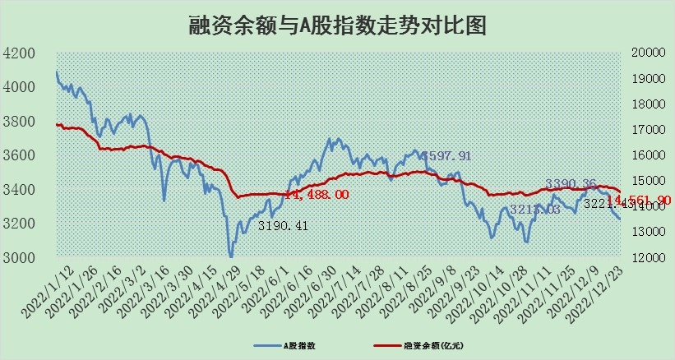

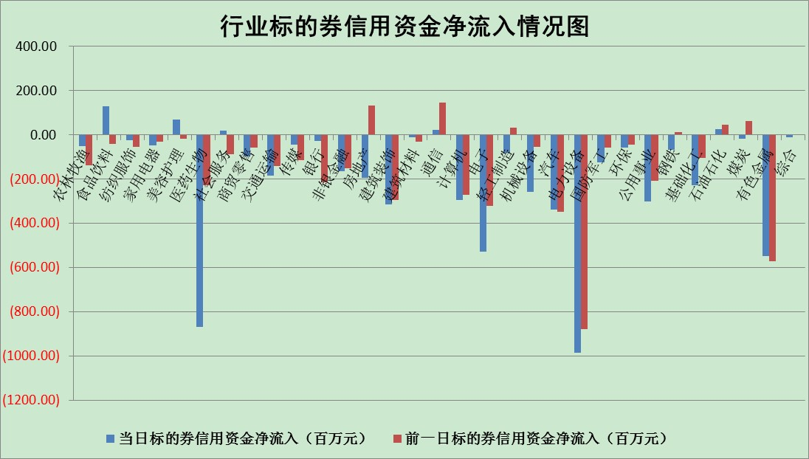

标的基金代码 | 标的基金简称 | 融资余额/市值(%) | 融资余额增幅(%) | 融资买入额/成交金额(%) | （融资余额净增额-融券余额净增额）/市值(‱) | 融券余额降幅(%) | ABS[（融资余额净增额-融券余额净增额）/市值净增额-1](%)
159902 | 华夏中小板ETF | 0.00 | 0.00 | 0.00 | 0.00 | 0.00 | 100.00
159915 | 易方达创业板ETF | 2.34 | 20.97 | 16782.59 | 39.90 | -3.51 | 168.20
159919 | 嘉实沪深300ETF | 4.94 | -0.17 | 2.52 | 3.09 | 33.19 | 115.06
159920 | 华夏恒生ETF | 80.81 | -0.12 | 3.78 | -9.33 | 1.23 | 48.10
159922 | 嘉实中证500ETF | 0.43 | 14.54 | 165.70 | 3.00 | -0.44 | 125.25
159925 | 南方沪深300ETF | 0.02 | -1.63 | 0.00 | -0.03 | 0.00 | 99.43
159928 | 消费ETF | 0.88 | 0.91 | 3.96 | 0.26 | -3.18 | 99.09
159934 | 易方达黄金ETF | 485.47 | -0.11 | 18.44 | -54.05 | 0.00 | 27.13
159939 | 全指信息技术ETF | 0.71 | -1.74 | 7.06 | -1.25 | 0.10 | 87.48
159940 | 全指金融地产ETF | 0.19 | -0.21 | 0.00 | -0.04 | 0.00 | 99.91
159995 | 半导体芯片ETF | 2.33 | 0.27 | 227.01 | -0.58 | -9.50 | 99.68
159997 | 天弘中证电子ETF | 2.38 | 0.51 | 2.58 | 1.21 | 1.05 | 101.15
159998 | 天弘中证计算机主题ETF | 0.27 | 9.24 | 0.04 | 2.26 | 0.00 | 98.39
510050 | 华夏上证50ETF | 9.29 | 1.37 | 199.89 | 14.03 | 7.98 | 92.41
510180 | 华安上证180ETF | 0.50 | 0.25 | 2.21 | 0.07 | -5.65 | 100.00
510880 | 华泰柏瑞红利ETF | 0.22 | -5.72 | 0.59 | -0.52 | 42.92 | 100.94
510900 | 易方达恒生H股ETF | 113.85 | -0.04 | 1.43 | -4.37 | 0.00 | 105.12
511010 | 5年期国债ETF | 39.99 | -0.11 | 0.25 | -4.58 | 0.00 | 255.25
511380 | 可转债及可交换债券ETF | 12.78 | -2.29 | 1.44 | -29.96 | 0.00 | 156.06
512000 | 全指证券ETF | 7.14 | 0.66 | 19.35 | 1.13 | -10.09 | 103.55
512010 | 沪深300医药卫生ETF | 5.31 | -0.92 | 55.33 | -5.22 | -0.84 | 415.17
512070 | 沪深300非银ETF | 2.08 | 0.28 | 23.96 | 0.22 | -139.27 | 98.13
512400 | 南方中证申万有色金属ETF | 1.83 | 7.42 | 1.07 | 9.99 | -11.79 | 118.44
512580 | 广发中证环保产业ETF | 0.89 | -0.17 | 0.20 | 1.01 | 2.22 | 101.46
512660 | 国泰中证军工ETF | 3.49 | 2.08 | 23.26 | 7.56 | 1.06 | 102.76
512800 | 华宝中证银行ETF | 15.75 | 0.51 | 5.44 | -9.54 | -69.20 | 91.33
512980 | 广发中证传媒ETF | 1.56 | 4.16 | 320.99 | 6.23 | 0.00 | 97.43
515030 | 华夏中证新能源汽车ETF | 1.86 | 1.05 | 26.14 | -3.86 | -22.69 | 96.45
515050 | 华夏中证5G通信主题ETF | 1.88 | 0.69 | 374.75 | 1.64 | 4.55 | 102.42
515070 | 华夏中证人工智能ETF | 1.26 | -0.14 | 0.02 | -0.17 | 0.00 | 100.73
标的股票比较指标 |  | 融资余额/流通A股市值(%) | 融资余额增幅(%) | 融资买入额/成交金额(%) | （融资余额净增额-融券余额净增额）/流通A股市值(‱) | 融券余额降幅(%) | ABS[（融资余额净增额-融券余额净增额）/流通A股市值净增额-1](%)
前十名标的个股 |  | 卡倍亿 | 中瓷电子 | 德科立 | 南网科技 | 国际实业 | 中伟股份
 |  | 仁东控股 | 润丰股份 | 农业银行 | 益客食品 | 福成股份 | 隆达股份
 |  | 数码视讯 | 天益医疗 | 威孚高科 | 腾亚精工 | 元力股份 | 腾亚精工
 |  | 超捷股份 | 益客食品 | 大恒科技 | 中京电子 | 普联软件 | 中瓷电子
 |  | 全柴动力 | 新乳业 | 宏微科技 | 博瑞传播 | 华神科技 | 华纳药厂
 |  | 先惠技术 | 徐家汇 | 雷尔伟 | 徐家汇 | 美邦服饰 | 粤万年青
 |  | 莱茵生物 | 苏博特 | 联美控股 | 恒光股份 | 剑桥科技 | 森鹰窗业
 |  | 司尔特 | 中京电子 | 天铁股份 | 芯源微 | 凯龙股份 | 清研环境
 |  | 中体产业 | 深深房A | 京沪高铁 | 天益医疗 | 东港股份 | 圣阳股份
 |  | 电气风电 | 腾亚精工 | 高铁电气 | 雷尔伟 | 九鼎投资 | 南网科技
后十名标的个股 |  | 泽达易盛 | 凡拓数创 | 铜陵有色 | 陕西金叶 | 蓝光发展 | 高凌信息
 |  | 飞科电器 | 苏试试验 | 维信诺 | 西域旅游 | 星期六 | 建科股份
 |  | 岱美股份 | 西域旅游 | 泽达易盛 | 炬光科技 | 海印股份 | 益客食品
 |  | 古井贡酒 | 陕西金叶 | 搜于特 | 森鹰窗业 | 厦门港务 | 云路股份
 |  | 盐津铺子 | 岱勒新材 | 泛海控股 | 凡拓数创 | 江南水务 | 海汽集团
 |  | 中国人寿 | 同飞股份 | 岱美股份 | 创耀科技 | 晨光新材 | 雷尔伟
 |  | 沪农商行 | 秦川机床 | 东旭光电 | 秦川机床 | 长虹美菱 | 中京电子 | ;
 |  | 晨光股份 | 安彩高科 | 利源精制 | 优宁维 | 栖霞建设 | 九丰能源
 |  | 中信特钢 | 澳华内镜 | 百川能源 | 佳华科技 | 成飞集成 | TCL中环
 |  | 杭叉集团 | 高凌信息 | 景津装备 | 芳源股份 | 华闻集团 | 威腾电气
说明：1.以上普通交易数据和信用交易数据皆以交易日收盘后数据为基准；2.上述标的证券总数据只计算标的证券市场总数据，不包括从标的证券中调出去标的证券数据，所以与交易所公布的总值略有不同； 3.上述行业采用申万一级行业分类；4.以上标的基金和标的个股中比较的6个指标值中：前5个（从左至右）为正向指标，值越大排名越靠前；第6个为逆向指标，值越小，排名越靠前；5.第6个指标中ABS[]表示求绝对值，其主要用于考量信用资金相对净流入对股价相对净变化的贡献程度；6.数据来源：wind，交易所。

 | 证券代码 | 新增融资余额 | 融资买入额 | 融资买入增幅前10
远大智能 | 002689 | 28175353 | 42268582 | 199%
亚太股份 | 002284 | 21555247 | 34242865 | 82%
赛诺医疗 | 688108 | 72122899 | 101076547 | 78%
湖南发展 | 000722 | 66023557 | 137112987 | 75%
柘中股份 | 002346 | 14584119 | 36845980 | 58%
国城矿业 | 000688 | 24683149 | 48240585 | 54%
兆新股份 | 002256 | 1985058 | 4066269 | 52%
凯美特气 | 002549 | 33806472 | 61340055 | 52%
华昌达 | 300278 | 13474542 | 19303225 | 48%
新华联 | 000620 | 27311937 | 39201759 | 43%

 | 证券代码 | 新增融资余额 | 融资买入额 | 融资买入增幅前10
兔宝宝 | 002043 | 73310337 | 89923983 | 334%
捷昌驱动 | 603583 | 26026415 | 31686727 | 262%
湘财股份 | 600095 | 94196837 | 132280449 | 252%
中谷物流 | 603565 | 49103883 | 60098371 | 234%
中青宝 | 300052 | 24215352 | 31377809 | 98%
顾家家居 | 603816 | 138518545 | 188424210 | 78%
喜临门 | 603008 | 31503289 | 48351944 | 77%
财信发展 | 000838 | 10831830 | 17666790 | 74%
苏州银行 | 002966 | 10578096 | 19143736 | 72%
金诚信 | 603979 | 23858538 | 36098133 | 60%

